상품제안서
아이리버 100Mbps HDMI 4K 영상지원 LAN 8in1 멀티허브 | 상품코드: S44971

 |  |  |  |  |  |  | 02-713-8555 | www.synergygift.co.kr
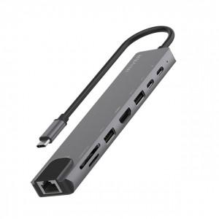 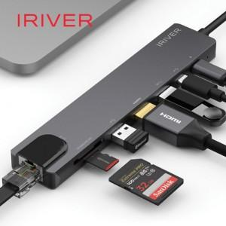 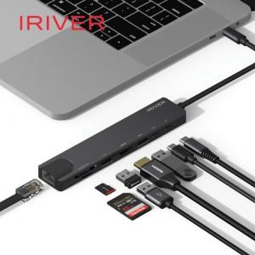

【상세/제작정보】 | 인쇄규격사이즈 : 약 9.5 x 2.5 cm(별도문의)

【인쇄/포장옵션】 | 레이저 / 포장지포장

【공급단가】 | 수량 | 30~ | 100~ | 300~ | 500~ | 1,000~
*VAT별도 | 단가 | 19,400원 | 18,200원 | 17,450원 | 17,200원 | 16,900원

【상품 URL】 | https://www.synergygift.co.kr:443/src/goods_detail.php?gdno=44971

